Sheet1
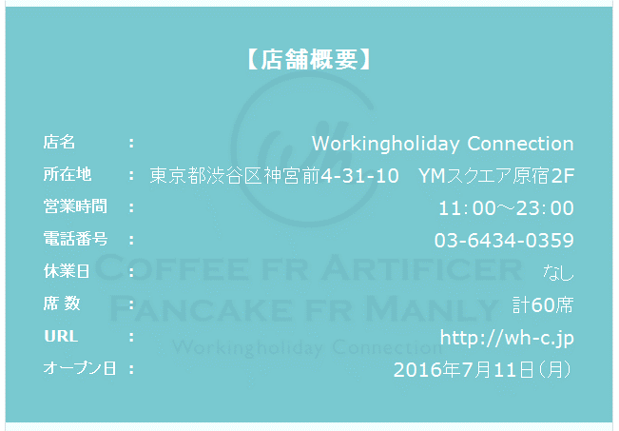


一番したの掲載内容を、上部に移動

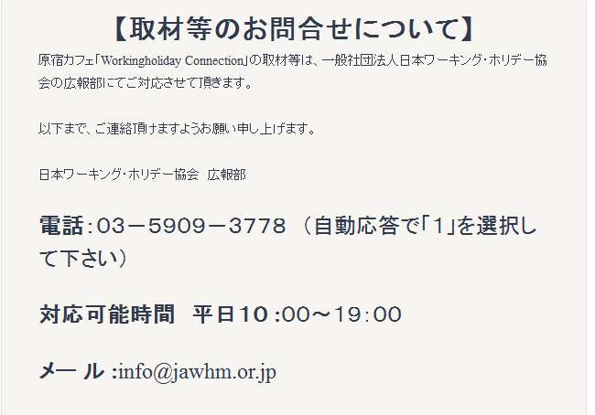

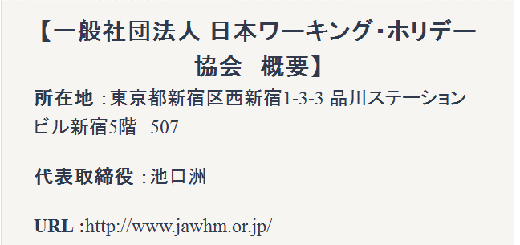
フォント、サイズを合わせてください

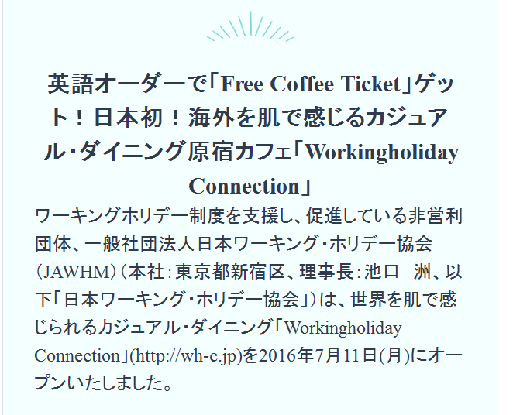

代表取締役
＝＞ 理事長

文字が離れてて、見づらい

